Лист1
Характеристика | Сайт
 | 1-й | 2-й | 3-й
Визуальный анализ
Адрес (скриншот главной страницы в приложении) | 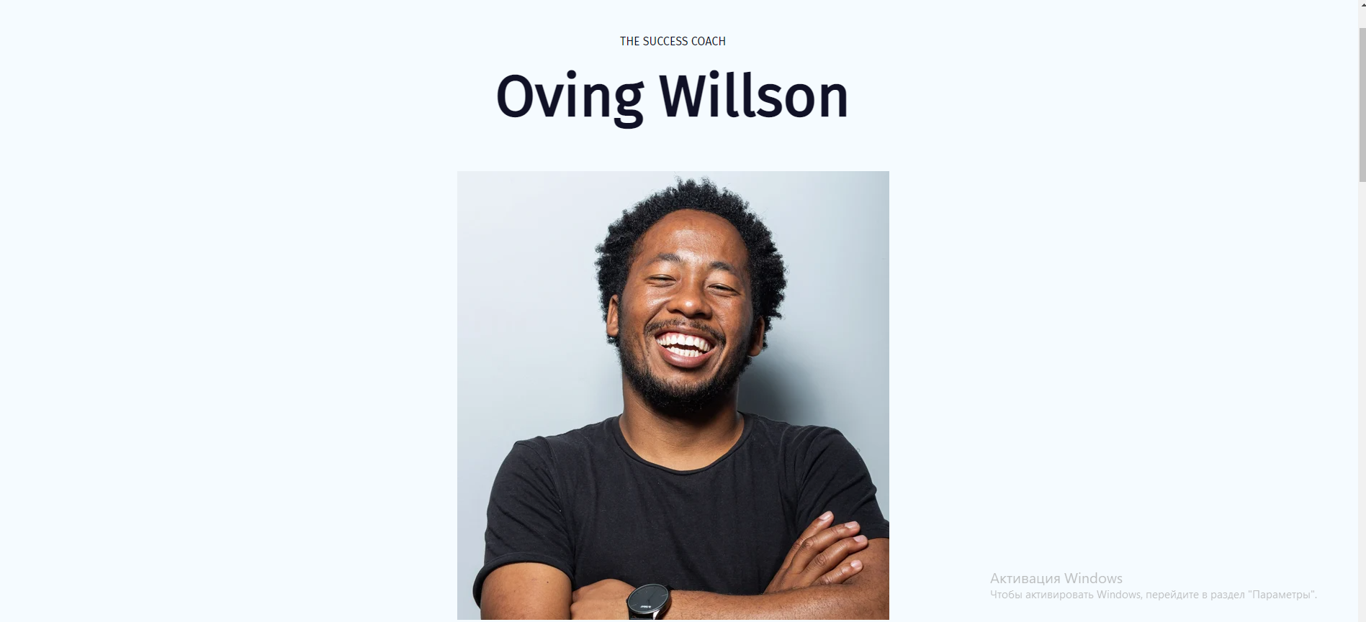 https://zyro.com/ru/preview/oving?utm_medium=affiliate&utm_source=aff1635&utm_campaign=aff35&transaction_id=102a8edea658d588c78125103b6525#desktop | 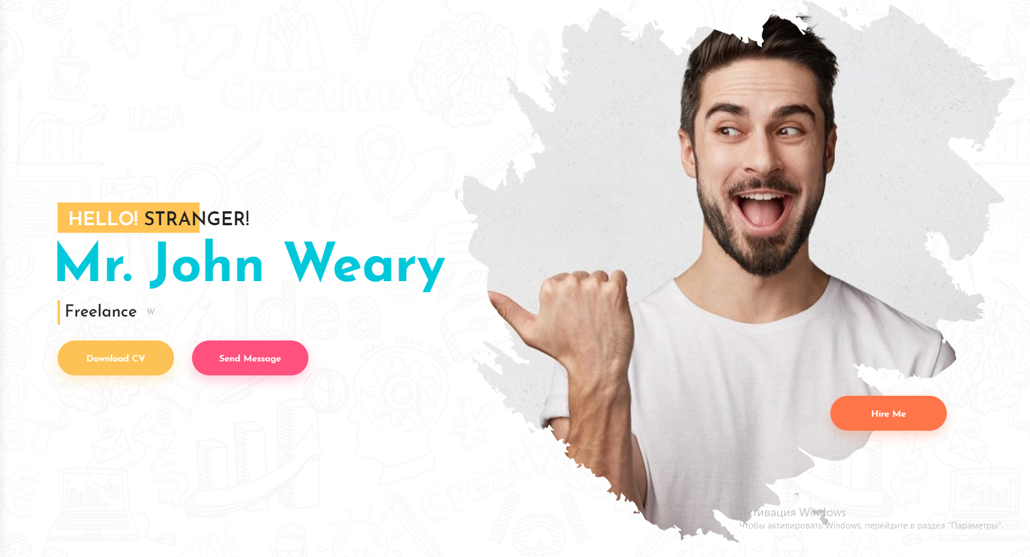 http://kamleshyadav.com/html/portfolio/html/bootstrap3/color_version/index.html | 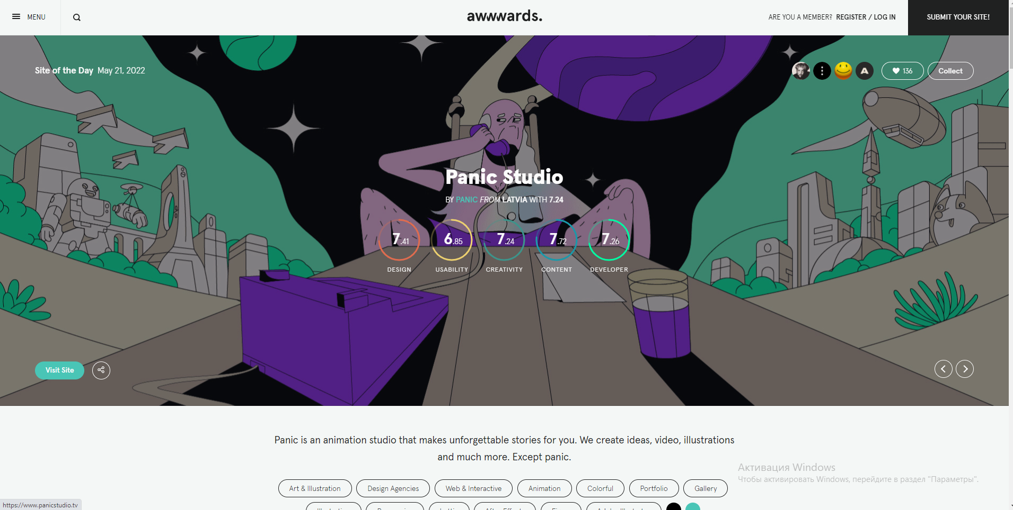 https://panicstudio.tv/
Название | Oving Willson | Mr. John Weary | Panic Studio
Целевая аудитория | 12+ | 12+ | 12+
Сервисы (функционал) | Просмотр навыков человека, информации о нем, его контактов | Просмотр навыков человека, информации о нем, его контактов | Просмотр навыков человека, информации о нем, его контактов
Навигация | Home, About, Pricing, Contact | About, Portfolio, Testimonial, Contact | Work, About, Contacts
Логотип и его тип (скриншот) | Текстовый | Текстовый | Графический
Дизайн и его яркие элементы | Приятное и понятное оформление | Контрастные цвета, понятный интерфейс | Анимации, логичность навигации
Коэффициент привлекательности | 7 | 8 | 9
Технологический анализ | Технологический анализ
Кросс-браузерность
Адаптивность
Производительность (YSlow) | 70 | 87 | 53
Скорость загрузки (F) | 3.3 | 4.5 | 4.4
Ключевые слова | Portfolio, Resume, Template | Portfolio, Resume, Template | Animation studio, Portfolio, Resume, Template

